Ficha Técnica
PLANILLA DE DATOS GARANTIZADOS |  |  |  | 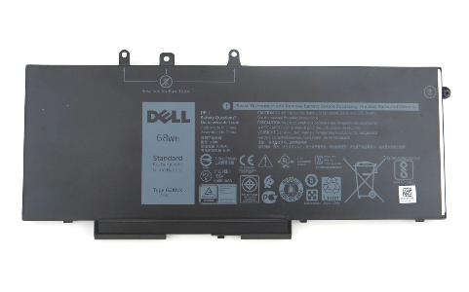 INSERTAR IMAGEN DE REFERENCIA DEL MATERIAL

Bateria para Laptop DELL Latitude 5580 |  |  |  | CÓDIGO | 2003482
 |  |  |  | FECHA REVISIÓN | 2022-06-07
 |  |  |  | ÁREA ESPECIALISTA: Soporte Técnico

DESCRIPCIÓN SAP: Bateria para Laptop DELL
ITEM | DATOS | UNIDAD | PEDIDO | OFRECIDO | COMENTARIO
1 | Empresa proveedora | … | (*)
2 | Fabricante | … | (*)
3 | Marca | … | Dell
4 | Modelo | … | 5yhr4
5 | País de origen | … | (*)
6 | Norma de fabricación y ensayos | … | (*)
7 | Embalaje | … | CAJAS QUE NO EXCEDAN PESO DE 60 LIBRAS, PALETIZADO Y FLEJADO.
8 | Garantía | Años | 1
9 | Tipo de dispositivo | …. | Batería para portátil
10 | Tecnología | …. | 4 celdas Ion de litio
11 | Capacidad | …. | 68 Wh
12 | Compatibilidad | …. | Latitude 5580, Precision 3520, Latitude 5490, Latitude 5495,Latitude 5480, Latitude 5590 Latitude 5591, Precision 3530 Latitude 5580, Latitude 5491 Latitude 5290
13 | Pieza de fabricante | …. | 5YHR4
14 | Pieza de Dell | …. | 451-BBZG
15 | Dell P/N | …. | GJKNX / 0GJGNX



(*) A indicar por el oferente
(**) Timbrado en el material en alto o bajo relieve

 |  |  |  | Fecha de la oferta

 | Nelson Herrera |  |  | Nombre y firma del oferente
 | Coordinador Soporte Técnico
COMENTARIOS:

Imagen

PLANILLA DE DATOS GARANTIZADOS
IMAGEN DE REFERENCIA
DESCRIPCIÓN SAP: Bateria para Laptop DELL | CÓDIGO: 2003482
INSERTAR IMAGEN DE REFERENCIA DEL TAMAÑO DESEADO

